Tipo_discapacidad
Volver página princial
Código | Discapacidad
1 | Ninguna
2 | Discapacidad auditiva
3 | Discapacidad visual
4 | Discapacidad múltiple
5 | Discapacidad física o motora
6 | Discapacidad intelectual
7 | Otra

Estado_civil
Volver página princial
Código | Estado Civil
1 | Soltero(a)
2 | Casado(a)
3 | Unido(a)

Doc_identificación
Volver página princial
Código | Documento de Identificación
1 | DPI
2 | Certificado de Nacimiento
3 | Pasaporte

Sexo
Volver página princial
Código | Sexo
1 | Hombre
2 | Mujer

Pueblo_pertenencia
Volver página princial
Código | Pueblo de pertenencia
1 | Maya
2 | Garífuna
3 | Xinka
4 | Afrodescendiente / creole / afromestizo
5 | Ladino
6 | Extranjero

Boletas
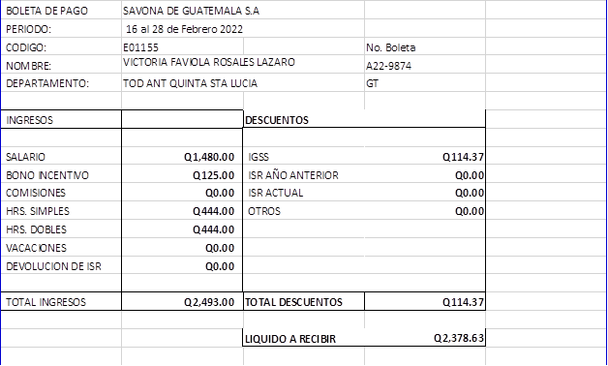

Temporalidad_contrato
Volver página princial
Código | Temporalidad del contrato
1 | Indefinido
2 | Definido

Tipo_contrato
Volver página princial
Código | Tipo de contrato
1 | Verbal
2 | Escrito

Jornada_trabajo
Volver página princial
Código | Jornada de trabajo
1 | Diurna
2 | Mixta
3 | Noctura
4 | No está sujeto a jornada

